关系图
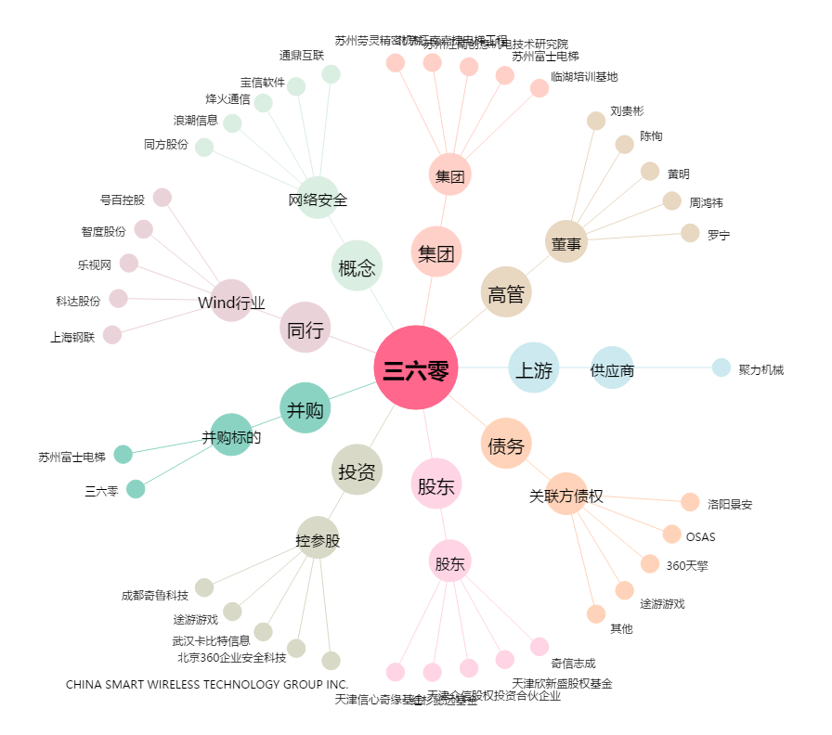
三六零[601360.SH] - 关系概览图

